상품제안서
스마텍 미러 타입 멀티 블루투스 스피커 | 상품코드: S43683

 |  |  |  |  |  |  | 02-713-8555 | www.synergygift.co.kr
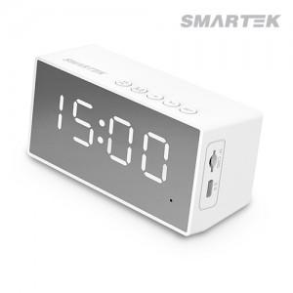

【상세/제작정보】 | 미러타입멀티 블루투스 스피커

【인쇄/포장옵션】 | 레이저, 풀칼라 / 포장지포장

【공급단가】 | 수량 | 50~ | 100~ | 500~ | 1,000~ | 3,000~
*VAT별도 | 단가 | 6,650원 | 6,500원 | 6,100원 | 6,000원 | 5,900원

【상품 URL】 | https://www.synergygift.co.kr:443/src/goods_detail.php?gdno=43683

